Solicitud gráfica
 | Área: | Ciencias Naturales |  |  | Fecha:
 | Grado: | 10
 | Título del tema: | Las disoluciones |  |  | ¿Cuaderno de estudio o recurso? | Recurso
 | Editor: | Lyz Marcela Bernal |  |  | Motor del recurso | F7

 | Código guión o recurso: | CN_10_15_REC10 | ← Para determinar este código, visite la hoja de Ayuda
 |  |  |  |  | ESPECIFICACIÓN DE ARCHIVOS A ENTREGAR
Núm. | Archivo Shutterstock o ruta en web | Imagen para: | Tipo | Ubicación de la imagen en el recurso F7 | Nombre imagen SMALL | Tamaño imagen SMALL | Nombre imagen ZOOM | Tamaño imagen ZOOM | Descripción | Observaciones
IMG01 | 379865647 | Recurso F7 | Fotografía | Inicio | CN_10_15_REC10_IMG01.jpg | 350 x 230 px |  |  | 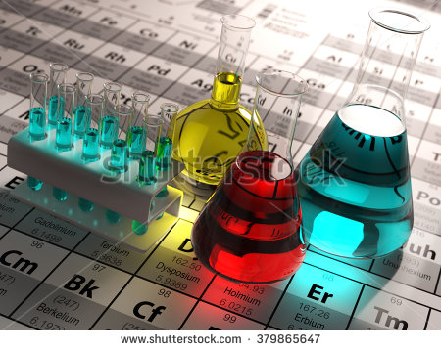
IMG02 | 338403404 | Recurso F7 | Fotografía | Inicio | CN_10_15_REC10_IMG02.jpg | 350 x 230 px |  |  | 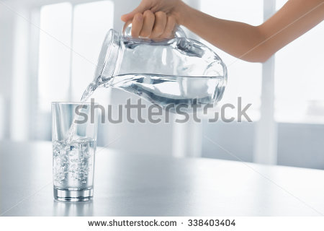
IMG03 | 111923522 | Recurso F7 | Fotografía | Inicio | CN_10_15_REC10_IMG03.jpg | 350 x 230 px
IMG04 | 373869679 | Recurso F7 | Fotografía | Inicio | CN_10_15_REC10_IMG04.jpg | 350 x 230 px
IMG05 | 60575098 | Recurso F7 |  | Inicio | CN_10_15_REC10_IMG05.jpg | 350 x 230 px |  |  | 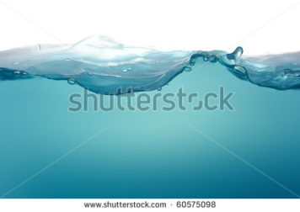
IMG06 | VER DESCRIPCIÓN Y OBSERVACIONES | Recurso F7 | Ilustración | Inicio | CN_10_15_REC10_IMG06.jpg | 350 x 230 px |  |  | 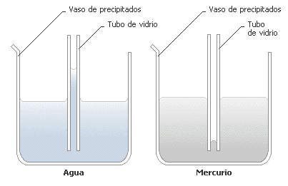
IMG07 | 51265660 | Recurso F7 |  | Inicio | CN_10_15_REC10_IMG07.jpg | 350 x 230 px
IMG08 | 179392559 | Recurso F7 | Fotografía | Inicio | CN_10_15_REC10_IMG08.jpg | 350 x 230 px |  |  | 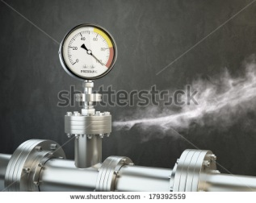
IMG09 | 144367237 | Recurso F7 | Fotografía | Inicio | CN_10_15_REC10_IMG09.jpg | 350 x 230 px |  |  | 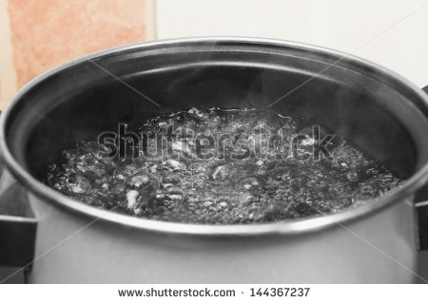
IMG10 | 146471507 | Recurso F7 | Fotografía | Contenido | CN_10_15_REC10_IMG10n.jpg | 320 x 480 px | CN_10_15_REC10_IMG10a.jpg | 800 x 458 px | 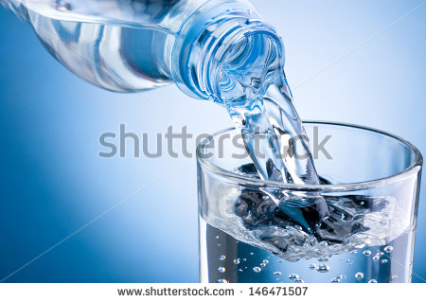
IMG11 | 81551614 | Recurso F7 | Fotografía | Contenido | CN_10_15_REC10_IMG11n.jpg | 320 x 480 px | CN_10_15_REC10_IMG11a.jpg | 800 x 458 px | 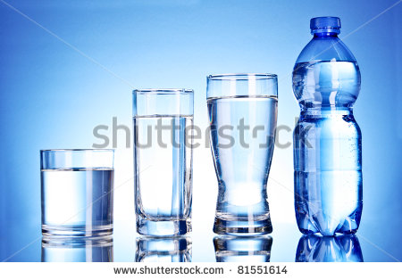
IMG12 | VER DESCRIPCIÓN Y OBSERVACIONES | Recurso F7 | Ilustración | Contenido | CN_10_15_REC10_IMG12n.jpg | 320 x 480 px | CN_10_15_REC10_IMG12a.jpg | 800 x 458 px | 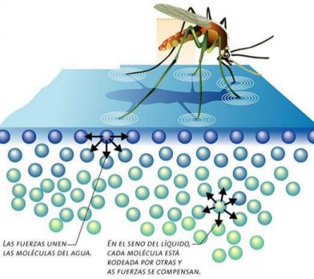 | REALIZAR ILUSTRACIÓN IGUAL A LA IMAGEN GUÍA
IMG13 | VER DESCRIPCIÓN Y OBSERVACIONES | Recurso F7 | Ilustración | Contenido | CN_10_15_REC10_IMG13n.jpg | 320 x 480 px | CN_10_15_REC10_IMG13a.jpg | 800 x 458 px | 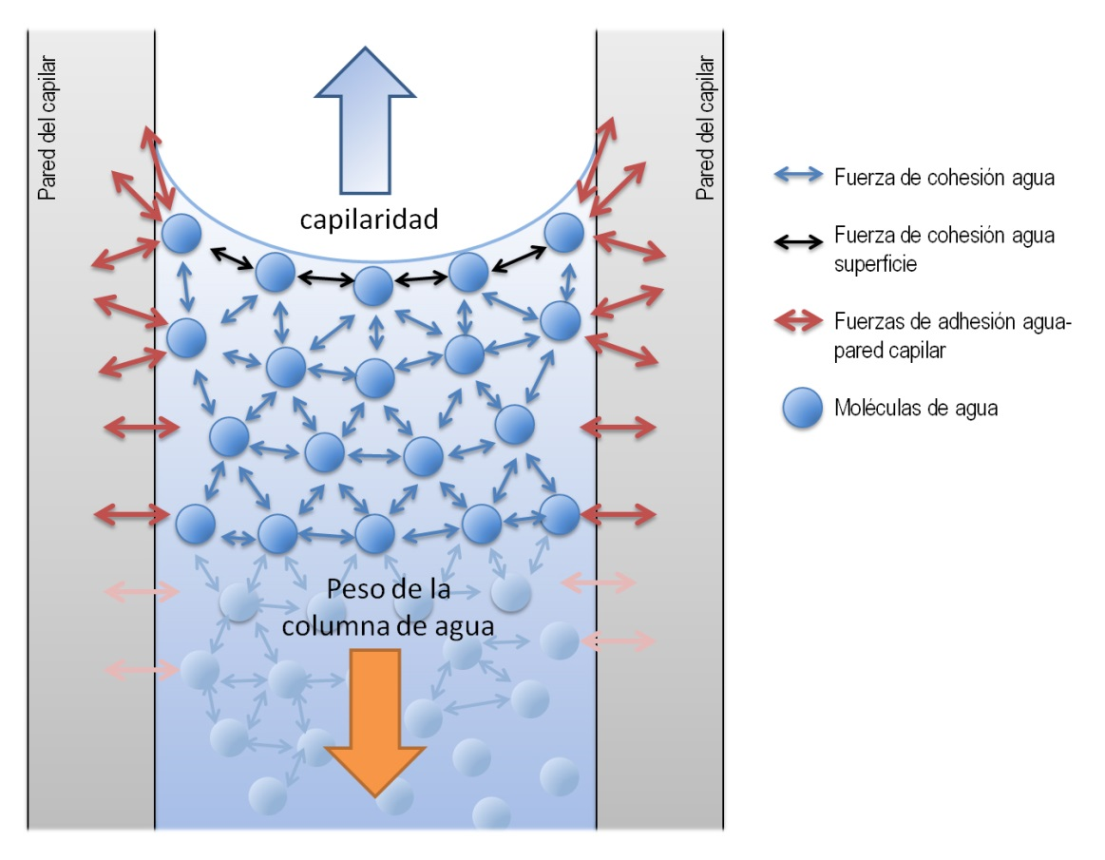 | REALIZAR ILUSTRACIÓN IGUAL A LA IMAGEN GUÍA
IMG14 | 214588645 | Recurso F7 | Fotografía | Contenido | CN_10_15_REC10_IMG14n.jpg | 320 x 480 px | CN_10_15_REC10_IMG14a.jpg | 800 x 458 px | 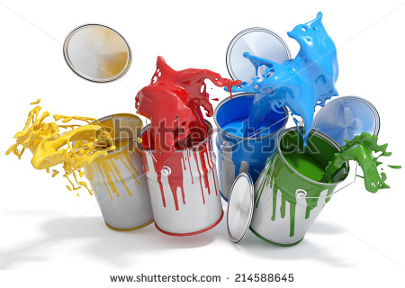
IMG15 | 327127640 | Recurso F7 | Fotografía | Contenido | CN_10_15_REC10_IMG15n.jpg | 320 x 480 px | CN_10_15_REC10_IMG15a.jpg | 800 x 458 px | 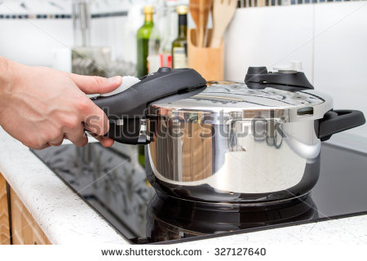
IMG16 | VER DESCRIPCIÓN Y OBSERVACIONES | Recurso F7 | Ilustración | Contenido | CN_10_15_REC10_IMG16n.jpg | 320 x 480 px | CN_10_15_REC10_IMG16a.jpg | 800 x 458 px | 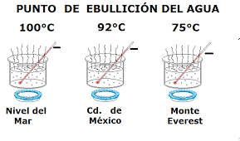 | REALIZAR ILUSTRACIÓN IGUAL A LA IMAGEN GUÍA
IMG17 | 324342278 | Recurso F7 | Fotografía | Contenido | CN_10_15_REC10_IMG17n.jpg | 320 x 480 px | CN_10_15_REC10_IMG17a.jpg | 800 x 458 px | 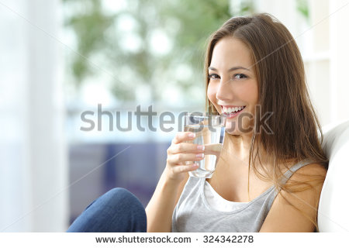
IMG18 | 198598505 | Recurso F7 | Fotografía | Contenido | CN_10_15_REC10_IMG18n.jpg | 320 x 480 px | CN_10_15_REC10_IMG18a.jpg | 800 x 458 px | 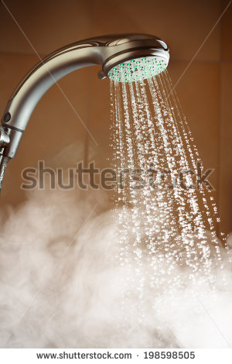
IMG19 | 12007207 | Recurso F7 | Fotografía | Contenido | CN_10_15_REC10_IMG19n.jpg | 320 x 480 px | CN_10_15_REC10_IMG19a.jpg | 800 x 458 px | 